Plan1
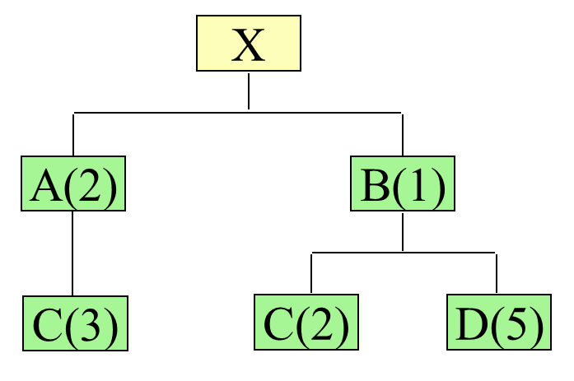
 | Semana | 1 | 2 | 3 | 4 | 5 | 6 | 7 | 8 | 9 | 10
X | Necessidade Bruta |  |  |  |  |  |  |  |  |  | 95
LT=2 | Em mãos=50 |  |  |  |  |  |  |  |  |  | 50
 | Necessidade Líquida | 0 | 0 | 0 | 0 | 0 | 0 | 0 | 0 | 0 | 45
 | Ordem a receber | 0 | 0 | 0 | 0 | 0 | 0 | 0 | 0 | 0 | 45
 | Ordem a produzir | 0 | 0 | 0 | 0 | 0 | 0 | 0 | 45
A | Necessidade Bruta | 0 | 0 | 0 | 0 | 0 | 0 | 0 | 90 | 12 | 0
LT=3 | Em mãos=75 |  |  |  |  |  |  |  | 75
 | Necessidade Líquida | 0 | 0 | 0 | 0 | 0 | 0 | 0 | 15 | 12 | 0
 | Ordem a receber | 0 | 0 | 0 | 0 | 0 | 0 | 0 | 15 | 12 | 0
 | Ordem a produzir | 0 | 0 | 0 | 0 | 15 | 12
B | Necessidade Bruta | 0 | 0 | 0 | 0 | 0 | 0 | 7 | 45 | 0 | 0
LT=1 | Em mãos=25 |  |  |  |  |  |  | 7 | 18
 | Necessidade Líquida | 0 | 0 | 0 | 0 | 0 | 0 | 0 | 27 | 0 | 0
 | Ordem a receber | 0 | 0 | 0 | 0 | 0 | 0 | 0 | 27 | 0 | 0
 | Ordem a produzir | 0 | 0 | 0 | 0 | 0 | 0 | 27
C | Necessidade Bruta | 0 | 0 | 0 | 0 | 45 | 36 | 54 | 10 | 0 | 0
LT=2 | Em mãos=10 |  |  |  |  | 10
 | Necessidade Líquida | 0 | 0 | 0 | 0 | 35 | 36 | 54 | 10 | 0 | 0
 | Ordem a receber | 0 | 0 | 0 | 0 | 35 | 36 | 54 | 10 | 0 | 0
 | Ordem a produzir | 0 | 0 | 35 | 36 | 54 | 10 | 0 | 0
D | Necessidade Bruta | 0 | 0 | 0 | 0 | 0 | 15 | 135 | 0 | 0 | 0
LT=2 | Em mãos=20 |  |  |  |  |  | 15 | 5
 | Necessidade Líquida | 0 | 0 | 0 | 0 | 0 | 0 | 130 | 0 | 0 | 0
 | Ordem a receber | 0 | 0 | 0 | 0 | 0 | 0 | 130 | 0 | 0 | 0
 | Ordem a produzir | 0 | 0 | 0 | 0 | 130

